Program Flow
■ Program Flow

유연근무기준등록

■ 사용자/권한
 | * 사업자 근태 담당자 | CRUD 권한

■ 특이 사항

화면 Layout
■ UI 화면 스케치

초기화면
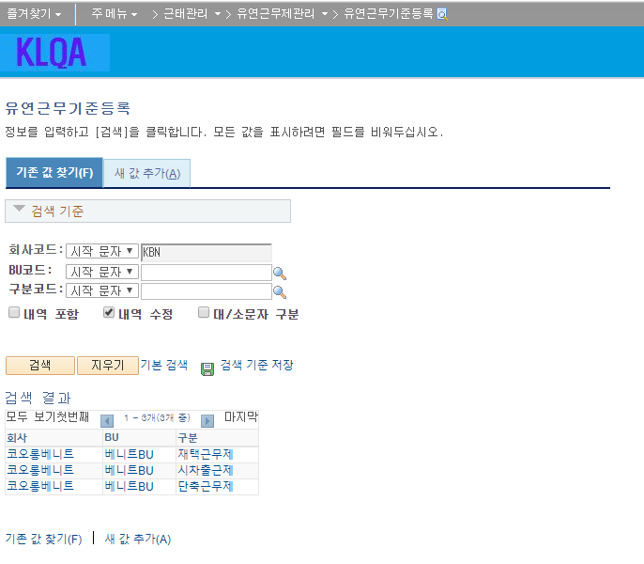

그룹공통코드
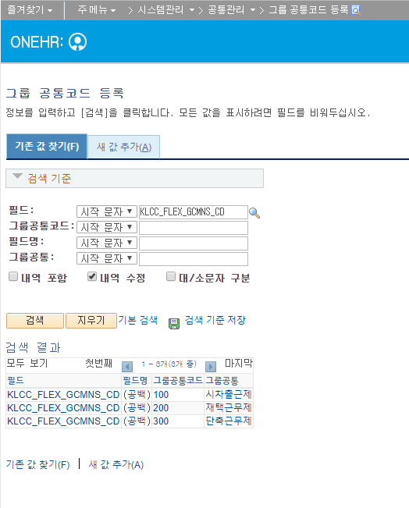

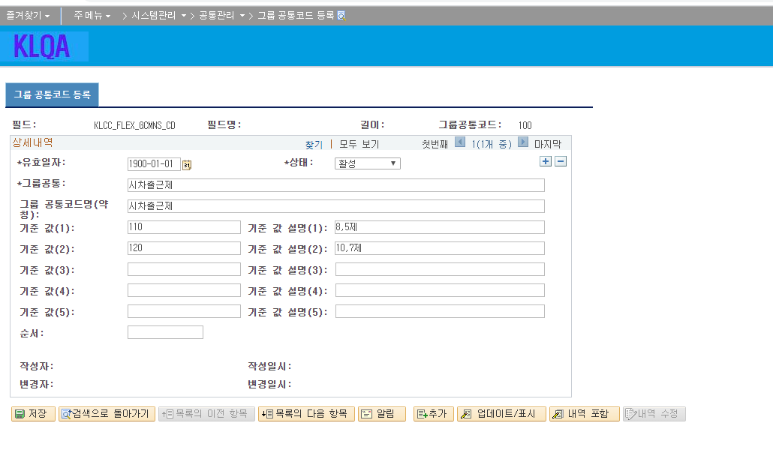

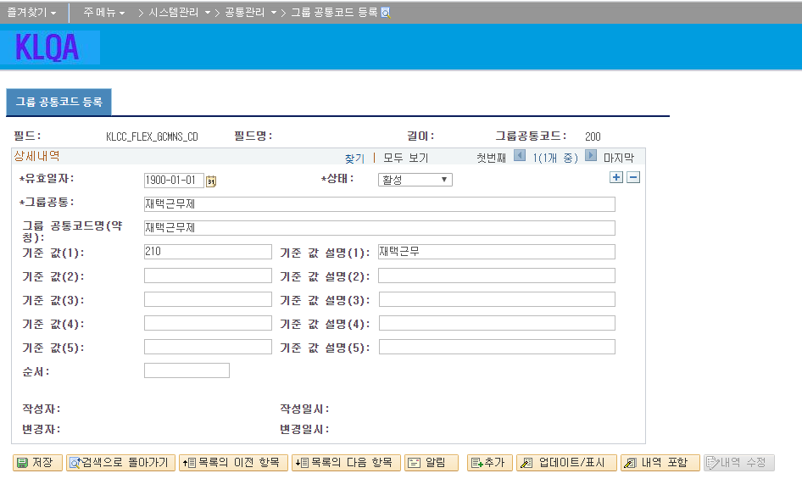

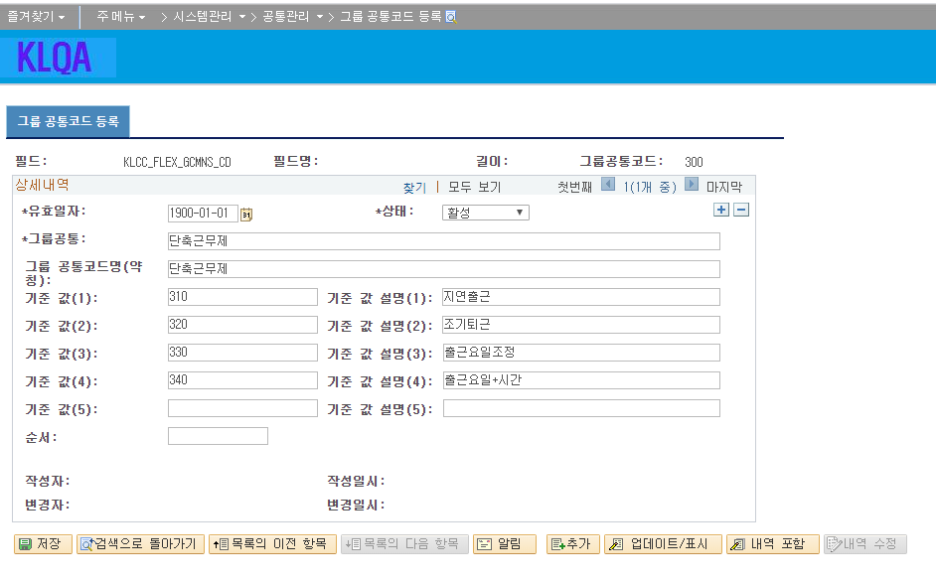

 |  |  |  |  |  |  |  |  |  |  | 관리자화면 사용자화면에서 코드가 일치해야함
 |  |  |  |  |  |  |  |  |  |  | 현재 관리자화면에서 사용하고 있는 코드와 연결된 부분은 없어 데이터 확인후 사용자화면 기준으로 코드 변경예정
사용자화면
유형
시차출퇴근제 |  |  |  |  |  |  |  |  |  |  | 관리자화면 | 코드 | 코드명 | 사용자화면 | 코드 | 코드명
 |  |  |  |  |  |  |  |  |  |  | 시차출퇴근제 | 110 | 8,5제 | 시차출퇴근제 | 117 | 10:00~19:00
 |  |  |  |  |  |  |  |  |  |  |  | 120 | 10, 7제 |  | 174 | 7:00~16:00
 |  |  |  |  |  |  |  |  |  |  |  |  |  |  | 185 | 8:00~17:00
 |  |  |  |  |  |  |  |  |  |  |  |  |  |  | 186 | 8:30~17:30
 |  |  |  |  |  |  |  |  |  |  |  |  |  |  | 197 | 9:30~18:30
 |  |  |  |  |  |  |  |  |  |  | 재택근무제 | 210 | 재택근무 | 재택근무제 | 200 | 재택근무
 |  |  |  |  |  |  |  |  |  |  | 단축근무제 | 310 | 지연출근 | 단축근무제 | 310 | 지연출근
 |  |  |  |  |  |  |  |  |  |  |  | 320 | 조기퇴근 |  | 320 | 조기퇴근
 |  |  |  |  |  |  |  |  |  |  |  | 330 | 출근요일조정 |  | 330 | 출근요링조정
재택근무제 |  |  |  |  |  |  |  |  |  |  |  | 340 | 출근요일+시간 |  | 340 | 출근요일+시간

 |  |  |  |  |  |  |  |  |  |  | 재택+단축근무제

단축근무제

구분 : 재택+단축근무제 |  |  | 유형 : 재택+단축근무

 |  |  |  |  |  |  |  |  |  |  | 유연근무기준등록 | KLLPF_11410
 |  |  |  |  |  |  |  |  |  |  | 유연근무제조회 | KLLPF_11420

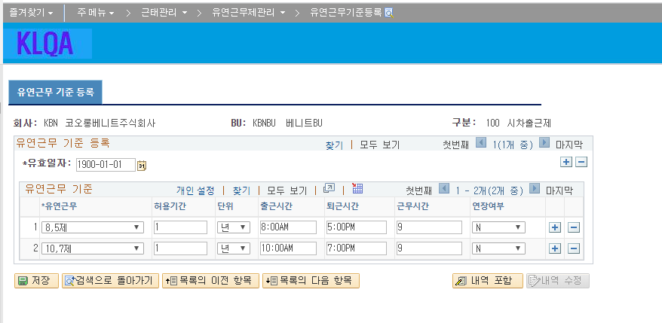

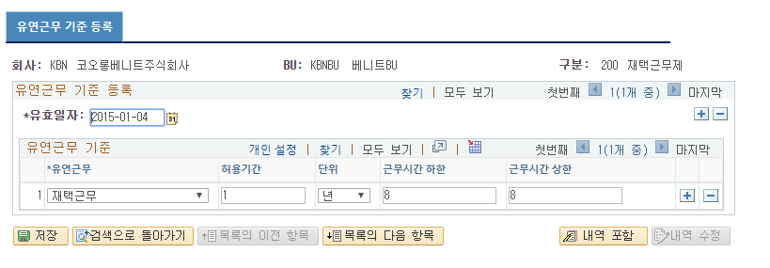

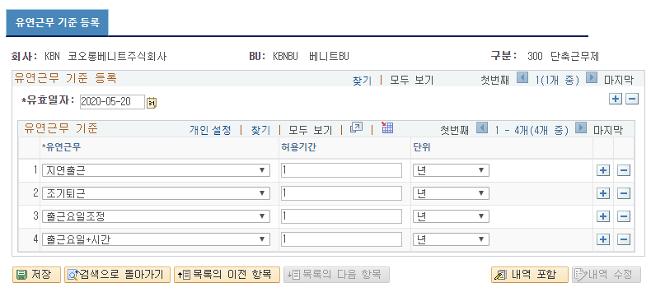

 | 2020-05-20 변경내용
 | 인사실 요청내용
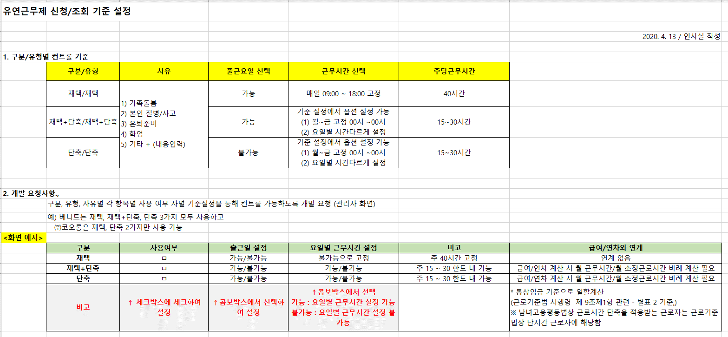

 | 구체화후 요구사항 적용
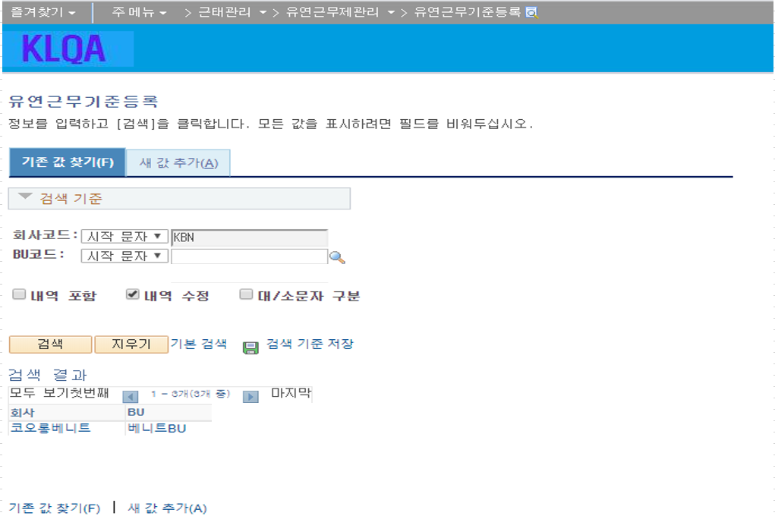

 | 유연근무기준등록 | KLLPF_11410 |  | PS_KLLDT_FXDT_STD |  | PS_KLLHT_FXDT_STD
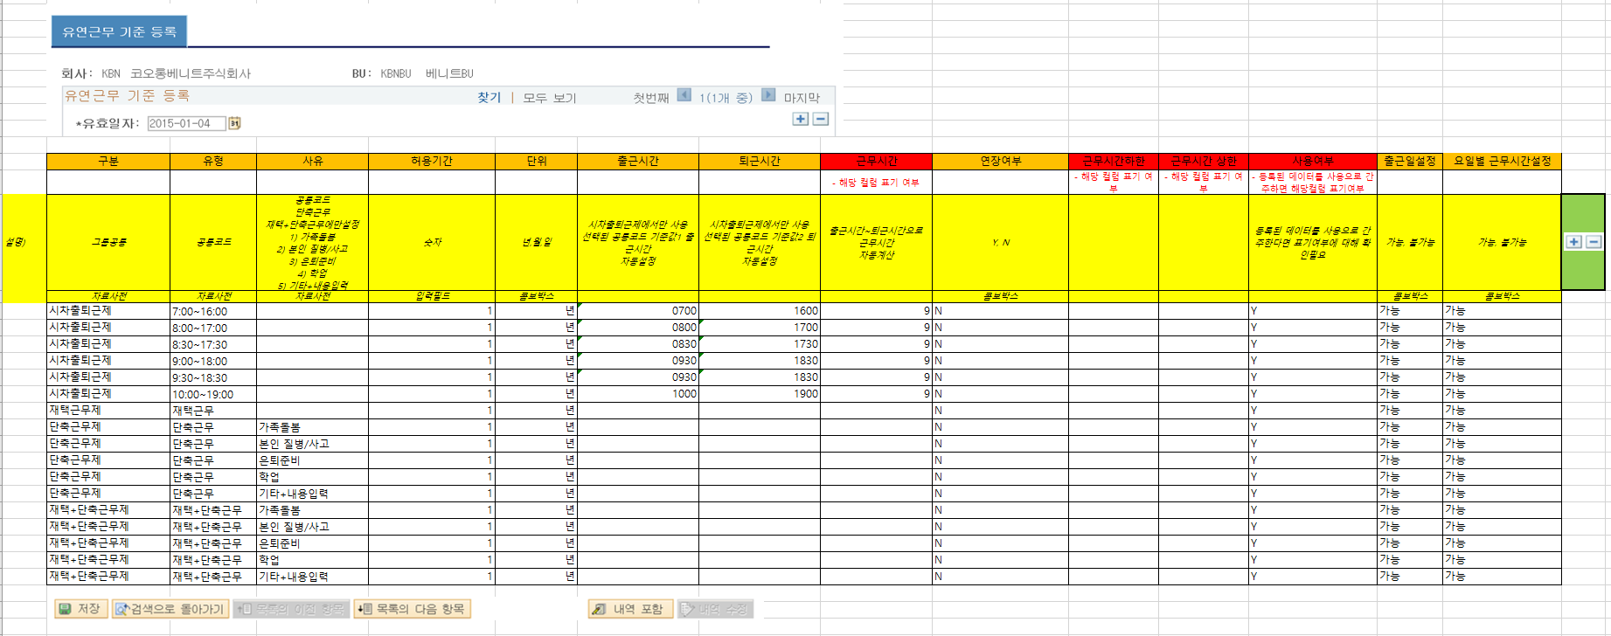

메뉴위치
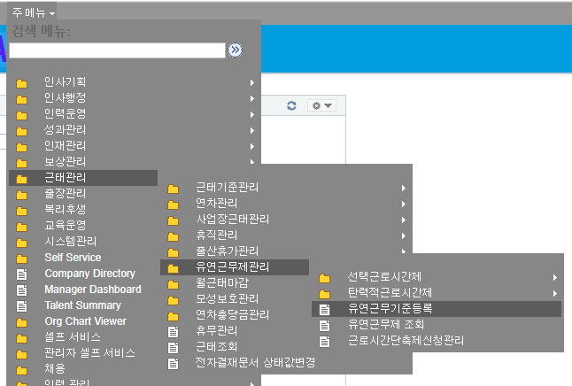

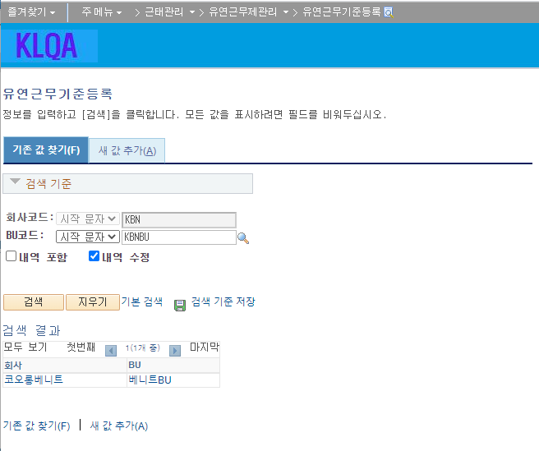

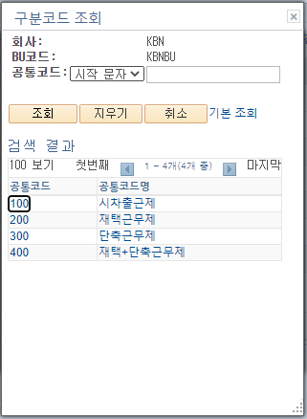
KLCC_FLEX_GCMNS_CD 유연근무제 구분유형 |  |  |  |  | KLCC_FLEX_CMNS_CD 유연근무제 유형
구분코드 자료사전 |  |  |  |  | 유형코드
 |  |  |  |  | 구분 : 시차출퇴근제 |  |  |  | 구분 : 재택근무제 |  | 구분 : 단축근무제 |  |  |  | 구분 : 재택+단축근무제
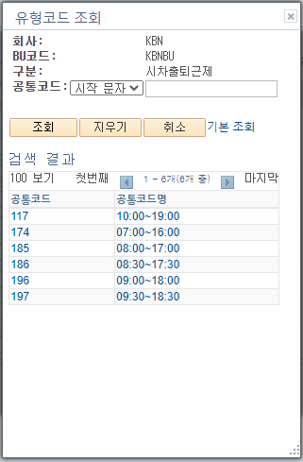
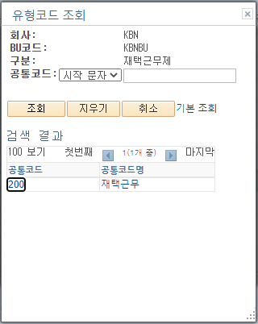
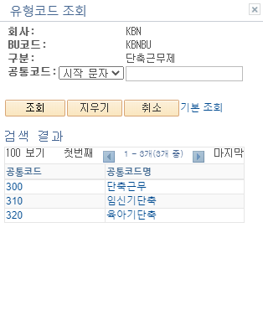
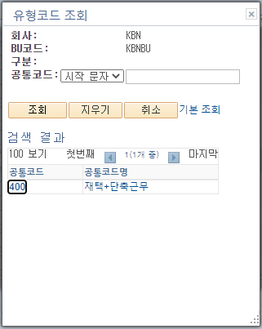

KLCC_FLEX_RESN_CD 유연근무제 사유 |  |  |  |  |  | 단위 콤보박스 | 연장여부 | 출근일설정 |  | 요일별 근무시간설정
사유 코드
유형 : 단축근무, 재택+단축근무 인경우만
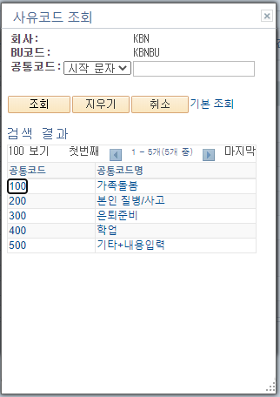

유효일자 단위로 등록

삭제시 메시지

구분 : 시차출퇴근제, 유형코드 : 시간대를 선택하면 출근시간, 퇴근시간 근무시간이 자동입력됨
입력되는 출근시간, 퇴근시간은 공통코드 기준값 2, 기준값 3에서 관리함
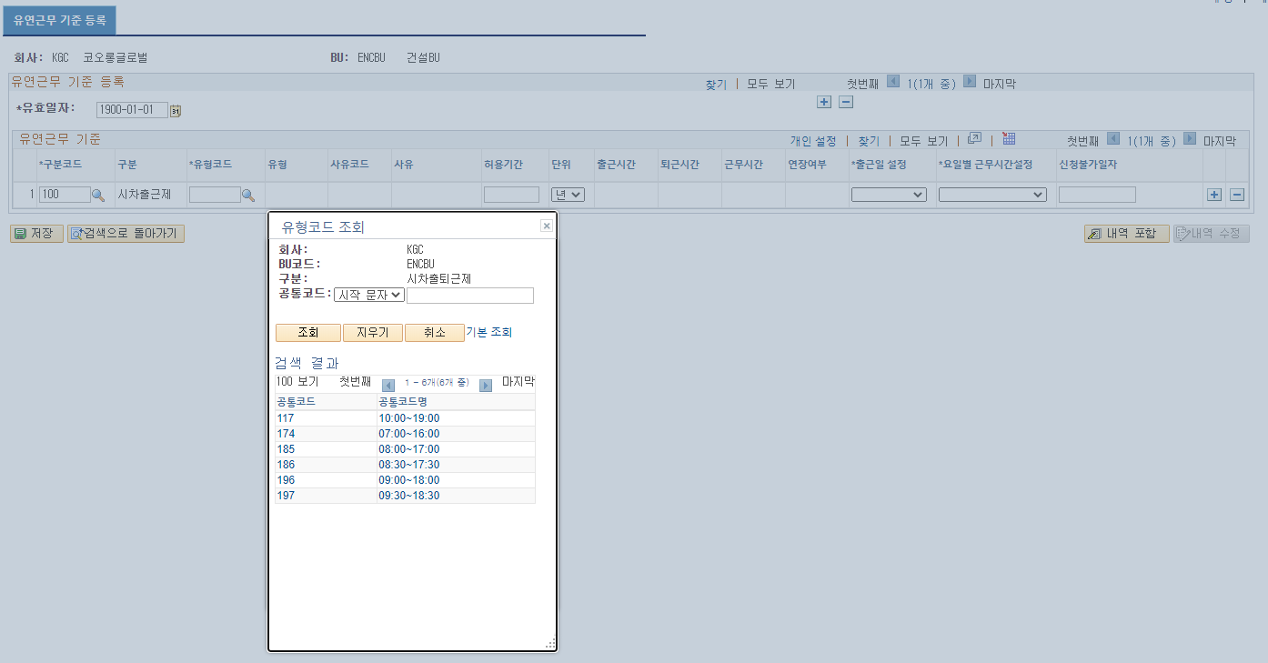

출근일설정 설정에 따라서
셀프화면 출근일 선택 체크박스 제어
요일별 근무시간설정 에 따라서
셀프화면 출근일 선택 체크박스 제어

필수입력값 미입력시 메시지 처리

신청불가일자
설정된 숫자만큼
셀프화면 시작일자 에 더하기 처리를 한다.
셀프화면에서 시작일자를 선택할수는 있지만
저장시점에 신청불가일자 설정값과 비교하여 과거 날짜를 선택한 경우 메시지 처리한다.

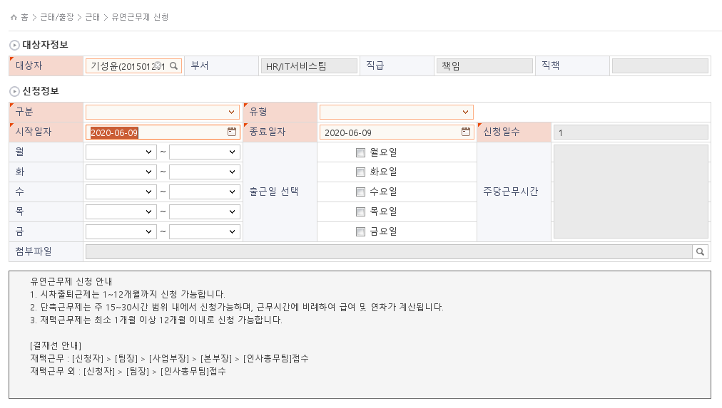

시차출퇴근제 인경우
사유코드 입력하지 않음
셀프화면에서는 사유코드가 있는지 여부를 체크해서
콤보박스를 노출하게 만들어야합니다.
유형에 따른 선택된 출근시간, 퇴근시간 값을
셀프화면에 하드코딩된 부분을 제거하고 기준정보 값으로 변경합니다.
필수입력 항목
구분코드, 유형코드, 유형코드가 단축근무, 재택+단축근무인경우 사유코드 필수입력, 연장여부 필수입력
출근일설정, 요일별 근무시간설정 필수입력

재택근무제도
시차출퇴근제 동일하게 적용

단축근무제 인 경우
사유코드 필수입력
연장여부 필수입력
출근일설정, 요일별 근무시간설정 필수입력 입니다.
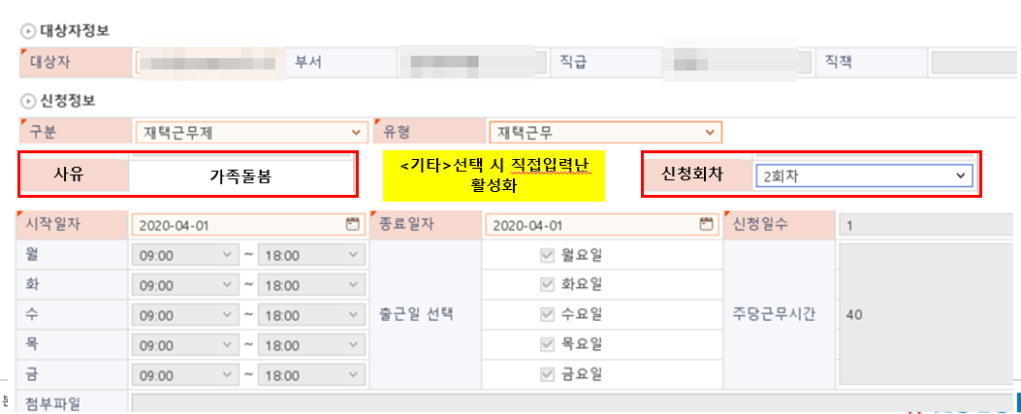

재택+단축근무제 인 경우
사유코드 필수입력
연장여부 필수입력
출근일설정, 요일별 근무시간설정 필수입력 입니다.

2020-09-24
시차출퇴근,재택근무도 야간여부 활성화

예/아니오

예/아니오
예/아니오
예/아니오
예/아니오

예/아니오

 | 202010607 사업장 조건 추가
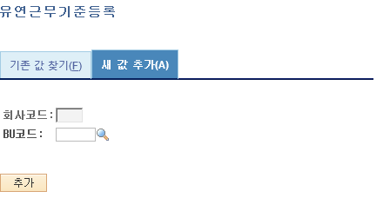
사업장 :

사업장 :

■ 추가설명 (선택)
 | ▶

Event 작성가이드
◈ 화면Control
 | ■ UI 화면 요소 설명
 | Screen 영역 | Screen Object | 속성 | DB |  | Default(초기화) | Default(초기화) | Default(초기화) | 필수 | 필수 | 필수 | Validation | Validation | Validation | Event
 |  |  |  | 테이블 | 칼럼 | 본사 권한 | 매장 권한 | LoV | Master 조회 | Master 저장 | 상세조회 | Master 조회 | Master 저장 | 상세조회
1
 | Master 버튼 | 조회 | 버튼 |  |  | 활성 | 활성 |  |  |  |  |  |  |  | 클릭시 > [Master 조회logic]
 |  | 저장 | 버튼 |  |  | 활성 | 비활성 |  |  |  |  |  |  |  | 클릭시 > [Master 저장logic]
2
 | 상세 버튼 | 상세 조회 | 버튼 |  |  | 활성 | 비활성 |  |  |  |  |  |  |  | 클릭시 > [상세조회logic]

 | [가이드라인]
 | Screen Object 중 event가 있다면(버튼/팝업) "필수", "Validation" 항목을 추가하고 내용을 작성한다.
 | Event 에서 [logic]을 작성하면 logic 탭에서 상세 내용을 기술한다.

◈ Logic
 | ■ Logic 설명
 | Logic명 | 처리방법 | 변경일 |  |  | 내용 |  |  |  | 메시지
 | Master 조회logic | 서버(CSI) |  |  |  | input : 재고DO
 |  |  |  |  |  | process : 재고DO 검색조건을 확인한다 검색 조건이 없으면 검색 조건을 넣으라는 메시지를 보내준다. 검색 조건이 있으면 검색 조건으로 재고 목록을 조회한다. |  |  |  | [MSG(E)] MSG001 : 검색조건을 입력하세요.
 |  |  |  |  |  | exception :
 |  |  |  |  |  | output : List<재고DO>
 | Master 저장logic |  |  |  |  | input : 재고DO
 |  |  |  |  |  | process :
 |  |  |  |  |  | exception :
 |  |  |  |  |  | output : List<재고DO>
 | 상세조회logic | 서버 |  |  |  | input : 재고DO |  |  |  | [MSG(E)] MSG002 : ~~는 필수 입력입니다.
 |  |  |  |  |  | process :~~~~~~~~~~~~~~
 |  |  |  |  |  | exception :
 |  |  |  |  |  | output : List<재고DO>

